FE_午後
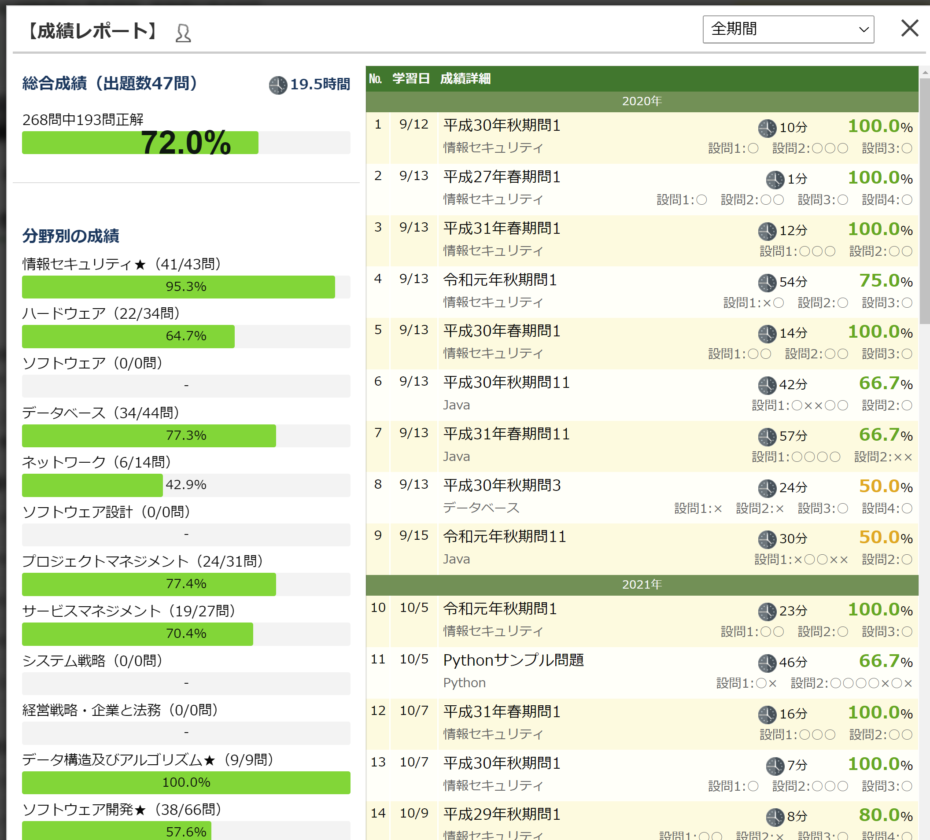

シート2
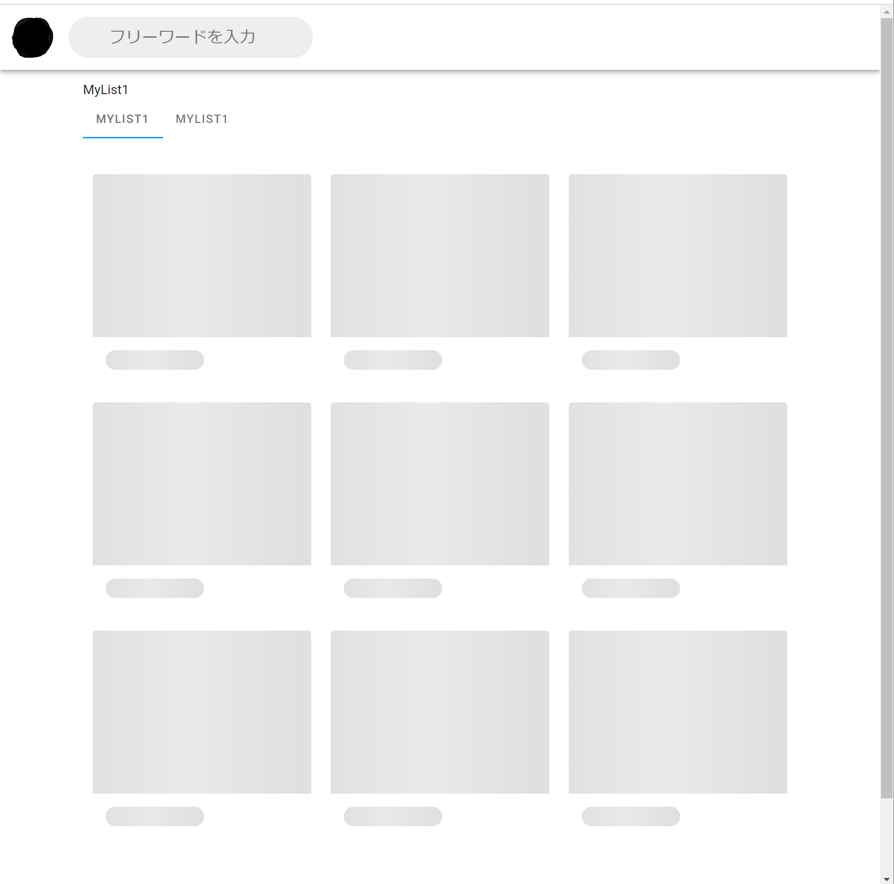
GitHub | https://github.com/RyotaHaya/TestApp1

